おまけ②
□ MVVM
・構成要素
 | 要素 | 役割
 | Model | ビジネスロジックやデータ(API, DB)を提供する
 | View | 画面UI
 | ViewModel | ViewとModelの橋渡し。 状態管理とロジック実行
・データフロー
 | View → ViewModel（イベントを渡す）
 | ViewModel → Model（UseCase経由で処理実行）
 | Model → ViewModel（結果を受け取る）
 | ViewModel → View（状態を更新して再描画）

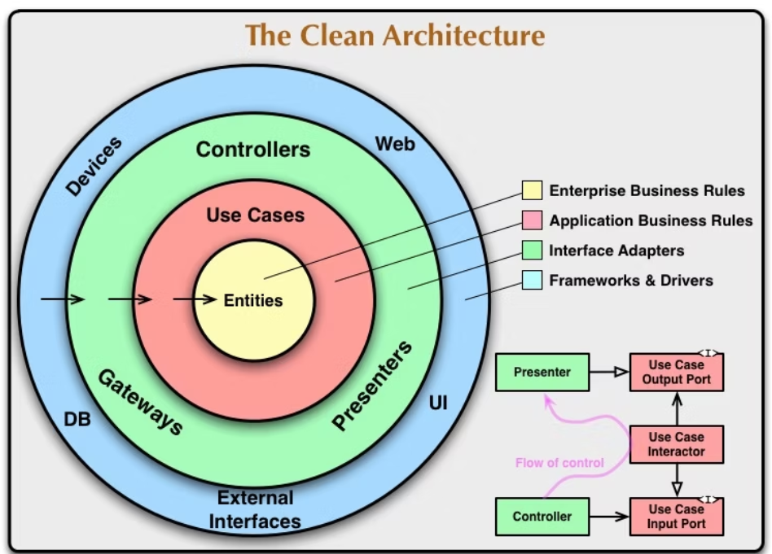
□Clean Architecture |  | アプリケーションの関心の分離（Separation of Concerns）を徹底した設計思想 |  | 関心の分離：異なる役割や責任を持つ部分を分けることで、変更の影響を最小限に抑えること
・レイヤ構成
 | 要素 | 役割
 | Presentation | ViewModel+UI
 | Domain | ビジネスルール(UseCase, Entity, Repository Interface)
 | Data | 外部とのやり取り(API, DB, Repository Implementation)
 | Framework | Android固有(Room, Retrofit, etc...)
・依存の方向性
 | ・内側に依存するように設計する
 | ⇒Domainは他レイヤに依存しない

□依存関係インジェクション(DI) と Hilt
・依存関係インジェクション(DI)
オブジェクトが必要とする依存オブジェクト（例：サービスやリポジトリ）を自分で作るのではなく、外部から注入してもらう設計手法
 | 自分のクラス内でオブジェクトを定義するのではなく、外部からの受け渡しのみでデータを設定する

 | 📌 依存関係インジェクションの3つの方法
 | 手法 | 特徴 | 例
 | コンストラクタインジェクション | 最も一般的。コンストラクタで依存を注入。 | Car(engine: Engine)
 | セッターインジェクション | セッターメソッドで依存を後から設定。 | setEngine(engine)
 | インターフェースインジェクション | 特別なインターフェースで依存を注入。 | injectEngine(engine)

 | 🟥 従来の書き方（依存しているものを自分で作る）： |  | ✅ DIを使った書き方：
 | class Car { |  | class Car(private val engine: Engine) {
 | private val engine = Engine() |  | fun drive() {
 |  |  | engine.start()
 | fun drive() { |  | }
 | engine.start() |  | }
 | } |  | ➡ Engineは外部から注入（Injection）されるので、疎結合でテストしやすくなる。
 | }
 | ➡ CarはEngineに強く依存しており、テストや拡張が困難。

 | 🧪 DIのメリット
 |  | 説明 | メリット
 | 疎結合 （Low Coupling） | DIを使うことで、クラスは「何を使うか」を知っていても「どう作るか」を知らなくて済む。 | ・モジュール同士が緩やかにつながる。 ・実装の詳細に依存しない。 ・依存オブジェクトを簡単に差し替えられる。
 | テスト容易 （Testability） | 依存オブジェクトを簡単にモックに置き換えることができるため、ユニットテストが簡単になる。 | ・モックやスタブを使ったテストが可能。 ・外部サービスに依存しないテストが書ける。 ・テスト実行速度が速くなる。
 | 再利用性 （Reusability） | 依存先の実装に縛られない設計になるため、同じクラスを複数の環境や構成で再利用できるようになる。 | ・複数のコンフィグや実装に対応可能。 ・Webアプリ、CLI、Androidなどで同じビジネスロジックが使える。
 | 拡張性 （Maintainability） | 新しい機能を追加する際に既存のコードを変更せずに対応できる設計になる。 | ・Strategy パターンのような切り替えが容易。 ・実装を差し替えても他のコードはそのまま。 ・デバッグやロギング機能の追加が容易。
 | 保守性 （Maintainability） | 依存関係が明示されることで、コードの構造が分かりやすくなり、変更に強くなる。 | ・一部のモジュールだけ差し替えやすい。 ・チームでの理解・共有が容易。 ・コンストラクタに依存が明示されるためIDEでも把握しやすい。
 | ライフサイクル管理 | DaggerやHiltなどのDIコンテナを使うことで、オブジェクトの生成・破棄をフレームワークが自動管理します。 | ・SingletonやScope管理が簡単。 ・明示的な依存管理が不要。 ・メモリリークの防止にもつながる。

・Hilt
 | Hiltは、DaggerをベースにしたAndroid公式の依存関係注入（DI）ライブラリ
 | GoogleとJetBrainsが推進しており、JetpackやAndroidアーキテクチャコンポーネントと統合されている。

 | Hiltのメリット
 | 項目 | 内容
 | 開発効率 | Daggerより設定が圧倒的に少なく、すぐに使い始められる | ※Dagger：Java/Kotlin向けのコンパイル時依存性注入（DI）ライブラリ
 | Android統合 | ViewModel・Activity・Fragment・Serviceにそのまま使える
 | ライフサイクル管理 | スコープ指定で自動管理され、手動破棄などの必要がない
 | テスト容易 | テスト用の依存注入機構も用意（@TestInstallInなど）

 | Hiltは内部的にDaggerを使ってコード生成しており、パフォーマンスや型安全性も高い
 | Kotlin + Hilt + Jetpack Composeの組み合わせは、現在のAndroid開発の推奨スタイルの一つ

□try-catchとResultクラス(エラーハンドリング)
 | 観点 | try-catch | Result<T>
 | スタイル | 命令型（Imperative） | 関数型（Functional）
 | 処理の流れ | 例外が起きたらジャンプする | 成功・失敗の状態を値で持つ
 | 明示的な型 | 例外型は明示しない | 成功/失敗を型で表す（Result<T>）
 | チェーン処理 | 難しい | .map, .onSuccess, .recover などで簡単
 | 非同期処理との相性 | 弱め | 相性が良い（特に Coroutines）
 | テストしやすさ | 通常 | よりテストしやすい（例外を投げない設計）
 | 可読性 | 小規模なら簡潔 | 複雑な処理に強い・意図が明確になる

 | 使用判断基準(参考程度)
 |  | 条件
 | try-catch | 複数のエラータイプを細かく分岐したい
 |  | シンプルな同期処理
 |  | 小さな処理や簡易な例外処理
 |  | Retrofit や Room の中で例外をそのまま投げたい
 | Result<T> | 成功・失敗の状態を値として扱いたい
 |  | 非同期（Coroutine）でエラー処理が必要
 |  | テストや状態の明示的管理を重視
 |  | ViewModel～UIで状態管理したい場合
 |  | 複数の .map, .recover チェーンが欲しい場合
 |  | 外部ライブラリの例外をラップして返したい

 | Compose・MVVM との相性
 | ・Result は UI状態（成功/失敗/読み込み中など）を ViewModel で管理しやすい。
 | ・try-catch は処理単位で閉じた用途向き。

